Sheet1
新鑫公司 2 月度物资采购计划表
编制单位：物资设备部 |  |  |  | “备注”栏红色字体为采购注意项 |  |  |  |  |  |  |  | 编制日期：2026年1月25日
序号 | 物资编码 | 物资名称 | 规格型号 | 计量单位 |  |  |  | 提报部门 | 联系人 | 要求现场交货日期 | 备注 | 特殊要求/附图
 |  |  |  |  | 境外自采数量 | 单价 | 总价
1 | 1004010071 | тунгалаг акрил хавтан （PMMA） 透明亚克力板 | 1m*2m*3mm厚 | 块 | 20 |  | 0 | 物资设备部 | 张喜阳 | 2026.3.1
2 | 0902030034 | цементний дээжний хувин 标准水泥留样桶 | 200mm*230mm | 个 | 20 |  | 0 | 质检中心 | 石刚 | 2月交货
3 | 0902030036 | zip-тэй уут PE密封自封袋 | 250mm*350mm*16丝 | 个 | 1000 |  | 0 | 质检中心 | 石刚 | 2月交货
4 | 0902030037 | zip-тэй уут PE密封自封袋 | 150mm*252mm*16丝 | 个 | 1000 |  | 0 | 质检中心 | 石刚 | 2月交货
5 | 0902030038 | zip-тэй уут PE密封自封袋 | 100mm*150mm*16丝 | 个 | 1000 |  | 0 | 质检中心 | 石刚 | 2月交货
6 | 0905010031 | плазмын хошуу 等离子喷咀 | P80 | 个 | 150 |  | 0 | 搅拌站 | 李耀斌 | 2026.3.20
7 | 0905010030 | плазмын электрод/хафниум утастай/ 等离子电极（进口铪丝） | P80 | 个 | 150 |  | 0 | 搅拌站 | 李耀斌 | 2026.3.20
8 | 1003010636 | 6н өнцөгт төмрийн шрүп 六角钻尾钉 | 直径5mm*长50㎜ | 个 | 2000 |  | 0 | 搅拌站 | 李耀斌 | 2026.3.20
9 | 0905010032 | импакт 电动扳手 | M12-M24*800N.m | 个 | 3 |  | 0 | 搅拌站 | 李耀斌 | 2026.3.20
10 | 0901010076 | усны тоолуур水表 | DN150 | 个 | 2 |  | 0 | 安质环保部 | 王明山 | 2026.3.1 |  | Монгол улсын баталгаажуулалтын гэрчилгээтэй байх 取得蒙古国检验合格证
11 | 0901010147 | усны тоолуур水表 | DN80 | 个 | 3 |  | 0 | 安质环保部 | 王明山 | 2026.3.1 |  | Монгол улсын баталгаажуулалтын гэрчилгээтэй байх 取得蒙古国检验合格证
12 | 0905010025 | гар чийдэн 强光手电 | 神火 R1-C | 把 | 50 |  | 0 | 选矿厂 | 王梓屹 | 2026年5月
13 | 1107010045 | өнхөрүүш 滚刷 | том/大 | 个 | 200 |  | 0 | 选矿厂 | 王梓屹 | 2026年5月
14 | 0902010029 | шигшүүр 标准筛 | 200目 | 个 | 50 |  | 0 | 选矿厂 | 王梓屹 | 2026年5月
15 | 1109010837 | резинэн усны хоолой 橡胶水管 | DN32*20M | 盘 | 20 |  | 0 | 选矿厂 | 王梓屹 | 2026年5月
16 | 1107010040 | будаг шингэлэгч 稀释剂 | будганд хийж хэрэглэнэ /0.5л савалгаатай/油漆用（0.5L每瓶） | 瓶 | 100 |  | 0 | 选矿厂 | 王梓屹 | 2026年5月
17 | 1107010085 | будаг бэхжүүлэгч 油漆固化剂 | будганд хийж хэрэглэнэ /20кг савалгаатай/油漆用（25kg/桶) | 桶 | 50 |  | 0 | 选矿厂 | 王梓屹 | 2026年5月
18 | 0905010028 | батерейтай тасдагч 锂电角磨机 | 48V | 把 | 5 |  | 0 | 选矿厂 | 王梓屹 | 2026年5月
19 | 0905010029 | батрейтай гар дрилл 锂电手电钻 | дорцов, нэмэх хошуутай ком带套筒，十字批头,21V | 把 | 5 |  | 0 | 选矿厂 | 王梓屹 | 2026年5月
20 | 0904010278 | тавлагч 拉铆枪 |  | 把 | 20 |  | 0 | 选矿厂 | 王梓屹 | 2026年5月
21 | 0703010841 | плазмын хошуу 等离子割咀 | LGK-300 | 套 | 500 |  | 0 | 选矿厂 | 王梓屹 | 2026年5月
22 | 1107010059 | шалны резинэн будаг 环氧彩砂自流平水泥地面地坪漆 | ногоон, 20 литр нэг сав 绿色 20kg/桶 GS001 | 桶 | 20 |  | 0 | 选矿厂 | 王梓屹 | 2026年5月
23 | 1004010093 | галд тэсвэртэй наадаг лент 防火阻燃耐高温白色玻璃布胶带 | өргөн 10см, 30м 宽10cm，30米/卷 | 卷 | 1000 |  | 0 | 选矿厂 | 王梓屹 | 2026年5月 |  | 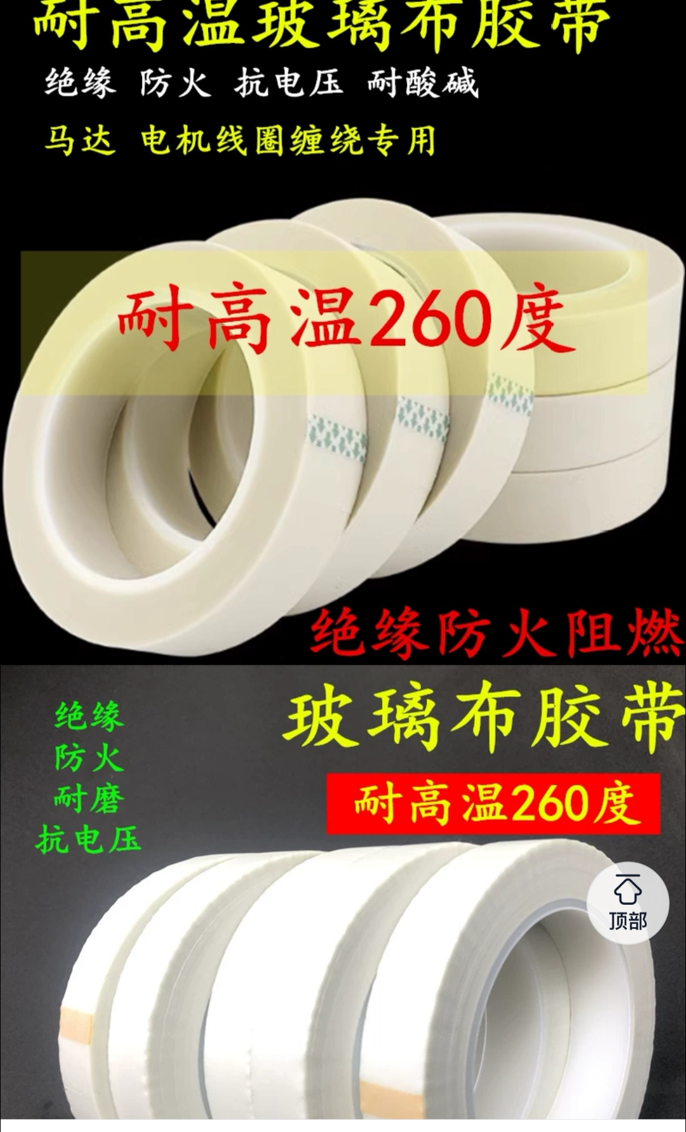
24 | 1003010630 | 6н өнцөгт төмрийн шрүп 六角钻尾钉 | 6.3×230 | 颗 | 2000 |  | 0 | 采矿厂 | 唐义华 | 2026-05-01
25 | 1003010631 | 6н өнцөгт төмрийн шрүп 六角钻尾钉 | 6.3×275 | 颗 | 2500 |  | 0 | 采矿厂 | 唐义华 | 2026-05-01
26 | 1003010632 | нэмэх толгойтой төмрийн шрүп 镀锌十字大扁头钻尾钉 | M4.2×25 | 颗 | 5000 |  | 0 | 采矿厂 | 唐义华 | 2026-05-01
27 | 1003010633 | тавлагч хадаас 拉铆钉 | M5×50 | 颗 | 3000 |  | 0 | 采矿厂 | 唐义华 | 2026-05-01
28 | 1107010004 | шахдаг хөөс 泡沫填缝胶 |  | 个 | 20 |  | 0 | 采矿厂 | 唐义华 | 2026-05-01
29 | 1107010003 | силикон 玻璃胶 | сүүн цагаан өнгөтэй 乳白色 | 箱 | 10 |  | 0 | 采矿厂 | 唐义华 | 2026-05-01
30 | 1004010005 | богино долгионы холбоо 对讲机 | RETEVIS RB26 Two Way Radio | 台 | 28 |  | 0 | 选矿厂 | 王梓屹 | 2026-05-01 |  | 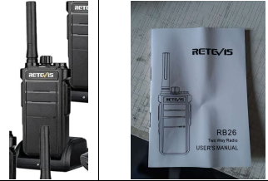
31 | 0901010175 | Аммиак хэмжигч 氨气检测仪 | AR8500 | 台 | 1 |  |  | 安质环保部 | 王明山 | 2026.3.20 |  | 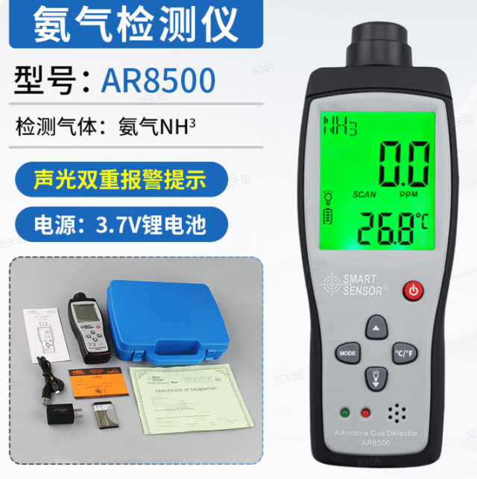
32 | 0904010229 | шүүр 扫把 | жижиг/小 | 把 | 538 |  |  | 选矿厂 | 陈强 | 2026.3.20
33 | 1004010040 | том шүүр大扫把 | том/大 | 把 | 30 |  |  | 生产协力中心 | 孙广举 | 2026.3.20 |  | 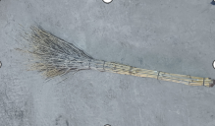
金额合计
说明： | 1.采购计划中物资名称均需按照物资编码来统一规范对应，如为新增采购物资，请由仓库按照物资属性预先增加物资编码。
 | 2.请保留表中公式不变，不得删除。
 | 3.表中数量列如无数据请填0。
公司负责人： |  |  | 分管领导： |  | 商务部： |  |  | 制表人：

